ej3
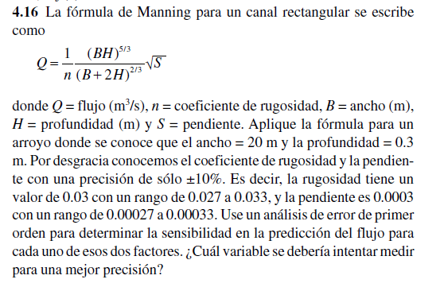
 |  | Valor | Error
 | B | 20 | 0
 | H | 0.3 | 0
 | S | 0.0003 | 0.1
 | n | 0.03 | 0.1

 | Q | 1.522112116

 |  |  |  | 0.07758338457

 |  |  |  | 8.35765984

 |  |  |  | 2536.853527

 |  |  |  | -50.73707054

 |  | eQ= |  | 248.6116457

Q - eQ= | -247.0895335
Q + eQ= | 250.1337578

